상품제안서
[물병] 코스텐 온누리보틀600 | 상품코드: S12175

 |  |  |  |  |  | 02-713-8555 | www.synergygift.co.kr
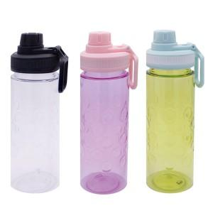 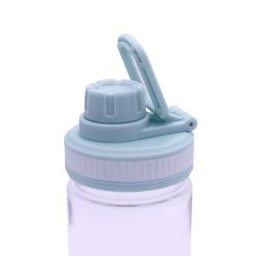 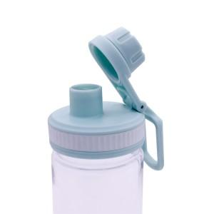

【상세/제작정보】

【인쇄/포장옵션】 | 실크 / 포장지포장

【공급단가】 | 수량 | 200~ | 1,000~ | 2,000~ | 4,000~
*VAT별도 | 단가 | 2,970원 | 2,860원 | 2,750원 | 2,640원

【상품 URL】 | https://www.synergygift.co.kr:443/src/goods_detail.php?gdno=11113

